상품제안서
에스모도 12W 해외용 멀티 어댑터 499 -[인쇄무료] | 상품코드: F24919

 |  |  |  |  |  |  | 02-412-0044 | www.easy1.co.kr
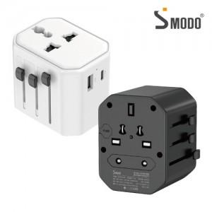

【상세/제작정보】

【인쇄/포장옵션】 | 실크, 레이저, 풀칼라 / 포장지포장

【공급단가】 | 수량 | 50~ | 100~ | 500~ | 1,000~ | 2,000~
*VAT별도 | 단가 | 11,810원 | 11,630원 | 11,360원 | 10,900원 | 10,450원

【상품 URL】 | https://dev.easy1.co.kr:443/src/goods_detail.php?gdno=24919

